オブジェクト
オブジェクトについて | ・実際にアクションを使う例とボタンを記載
 | ・オブジェクト名を記載しているので、それを追加していく形
 | ・やりたいことが増えたらここに追加します
 | ・下のボタンはXboxコントローラー基準で記載

2人同時押し系 | ブロック | スイッチ

 | 例：Bボタン同時長押し | 例：Bボタン同時押し
 | ・同時に押せたら持ち上がる | ・2人がそれぞれボタンを押すと起動
 | ・同時押し後、長押しで持ち続ける | ・扉が空いたり、物が手に入ったりする
 | ・2人が同じ移動方向を押したら移動 | ・スイッチは壁に付いてる

順番系 | 壁 | 爆弾 | ロック解除
A → B → Y → X
A → B → Y → X

 | 例：LRトリガーを交互に押す | 例：移動方向を交互に押す | 例：ボタンを押してドアを開ける
 | ・左手右手と手をかけて登るイメージ | ・右に進むなら2人で右矢印を交互に押す | ・指定されたボタンを制限時間内にお互い正しく押せたら開く
 | ・交互でないと上に進めない | ・ボタンランダムでも面白そう？ | ・制限時間は2人共有で、片方が入力を始めた時点でカウントダウン開始
 | ・(今は1人で完結する遊びになっている) | ・片方が2回連続で押したり、2人目が逆方向を押すとダメ | ・間違えるとお互い最初からやり直し
 |  | ・破壊したい所までたどり着けたらOK | ・間違える度に入力内容が難しくなる？

連打/スティック系 | 飛ぶ機械

 | 例：Bボタンを連打
 | ・2人で左と右に分かれる
 | ・ボタンを押した分上に行く
 | ・曲がりたい時は連打を偏らせる
 | ・最後ダンジョンから出る時の遊び？(一番盛り上がりそう？)

長押し→離す | 玉を発射

 | 例：Rトリガーを長押し→離す
 | ・長押ししている間はチャージや角度調整
 | ・離したタイミングで玉を発射
 | ・届かない遠くの物を狙う

交互系 | 盾と移動

 | 例：LRボタンでガード/片方は普通に移動
 | ・盾側が火などを防いでいる間に通る

オブジェクトのUI
B
B

 | ・オブジェクトに近づいたら、ボタンが表示される
 | ・指定されたボタンを同じものが入力されたらアクションを行える
 | ・長押し系は離した時点で物を落とす、スイッチなどはその場から離れた時点で反応しなくなる

シーン
タイトル | ボタンを押した時点でマッチングを始める
 | マッチング完了次第ゲーム開始→ステージ選択画面へ移動
タイトルロゴ
キーを押してね
画面外から2人が歩いて来る

真ん中に来たタイミングで宝箱が開き
中からタイトルが出て来る

ステージ選択 | キャラクターを動かしながらステージを選択(カービィやアルティメットチキンホース的な)
 | 片方が入った時点で開始

リザルト | ステージをクリアしたタイミングで表示

リザルト
操作ミス：1回
操作ミス：6回
 |  | 3：3 ＝ 心の友
 |  | 3：2 ＝ 親友
 |  | 3：1 ＝ 片思い
 |  | 3：0 ＝ 喧嘩中
 |  | 2：2 ＝ 友達
 |  | 2：1 ＝ 友達の友達
2人は「○○」
 |  | 2：0 ＝ 偽りの仲
 |  | 1：1 ＝ 知り合い
 |  | 1：0 ＝ 初対面
リトライ
ステージ選択へ
 |  | 0：0 ＝ 他人

ゲームオーバー
 | 片方のライフが0になった時点でゲームオーバー
 | ステージの最初、または中間地点から開始(ギミックはリセット)

ゲームオーバー


ライフが0になった方のキャラで
バラバラになる演出が入る

リトライ
ステージ選択へ

ステージ
ステージについて | ・2D横スクロール
 | ・協力してアクションを行いゴールを目指す

画面イメージ
主人公
オブジェクト
ゴール
タイム：10：00
ステージ1

今は1画面に収まっているが、
画面外にもステージは広げる予定
ミニマップ的なものは出す？

キャラクターの状態や
アイテムなどを表示

自分がどっちのキャラか
分かるように表示
アイテムの選択
操作方法は主人公に記載

背景スクロール | ・それぞれがそれぞれのキャラを基準にカメラが動く
 | ・箱が出したアイテムにカメラは追従しない

ゴール | ・2人ともゴールに触れた時点でクリアになる(片方クリアでは何も起こらない)
 | ・ゴールした方は動けない

ステージ案 | ・1問1答 ：1アクションで先に進んで行ける
 | ・複数アクション ：宝箱を使ったり、パズル要素を少し強める
 | ・アイテムが画面外まで移動する：宝箱側から見えないので鍵とのコミュニケーションがより重要になる
 | ・脱出ステージ ：飛ぶ機械を使ってひたすら上を目指して地上に出るラストステージ

ゲームオーバー条件 | ・片方のライフが0になる
 | ・奈落(トラップ)に落ちる

ギミック案
1P：宝箱 | 2P：鍵
ブロック
ブロックを移動させて上る

1P
2P

スイッチ
同時にスイッチを押す
スイッチ
板を置いて段差を登れるようにしてから
スイッチ
板を置いて穴を塞いでから

2P

1P
2P
1P
2P
1P

壁
壁を上に登る
それぞれ登る

1P

2P

爆弾
板を置いて鍵の分身を出し、爆弾を運ぶ
爆弾
爆弾を運んで壁を破壊する

1P
2P

1P
2P
1P

ロック解除
指定されたボタンをミスなく押せたら開く

1P
2P

飛ぶ機械
2人で機械を操作して地上を目指す
ジェットパック
翼
魔法のじゅうたん
バネ
プロペラ
ドローン
ドラゴン
風船

1P
2P

玉を発射
指定された的に玉を当てる

1P
2P

盾と移動
宝箱が火を塞いで、鍵が移動する
鍵が移動後宝箱も移動

1P
2P

必要なイラスト
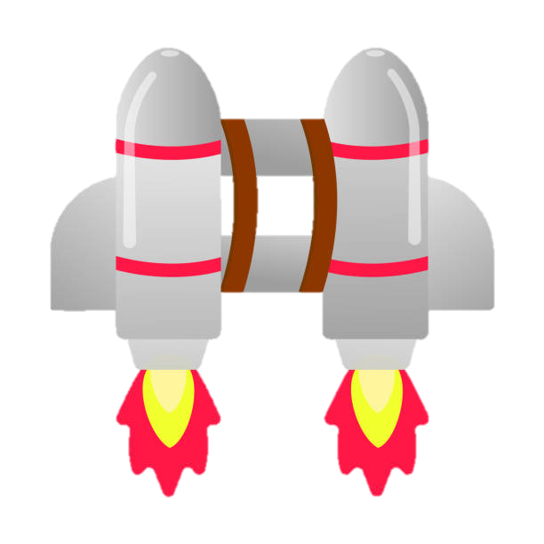

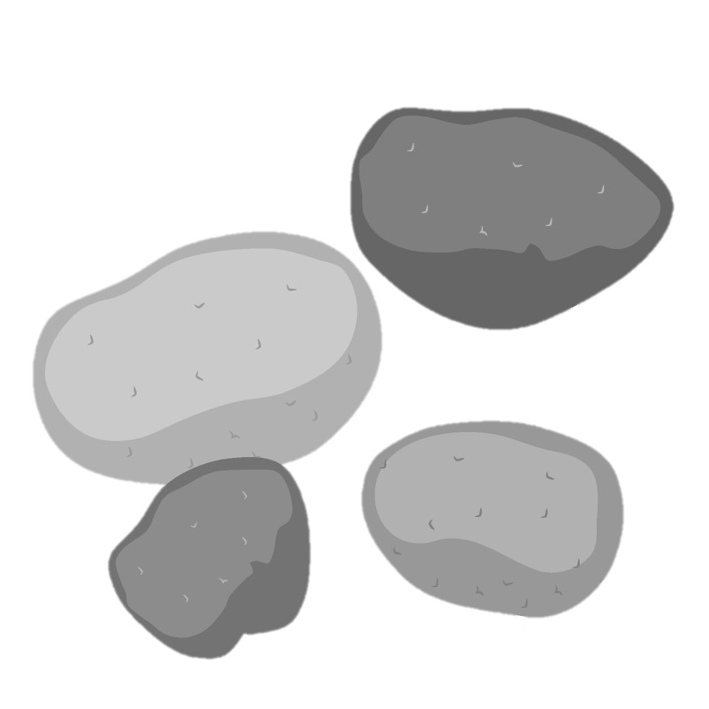
オブジェクト | ・岩(なだれ)

 | ・棘球

 | ・爆弾

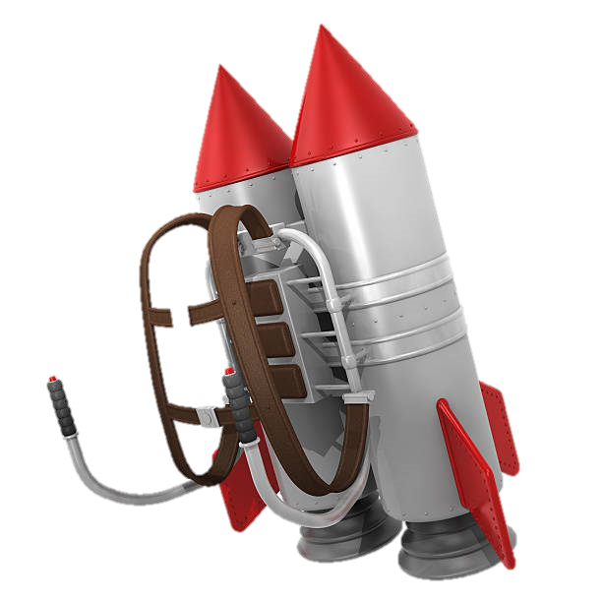
 | ・飛ぶ道具

